상품제안서
락앤락 항균 인덱스도마 3P세트 | 상품코드: S12795

 |  |  |  |  |  |  | 02-713-8555 | www.synergygift.co.kr
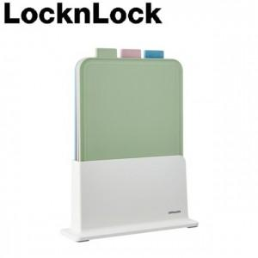

【상세/제작정보】 | <p><span style="font-size: 12pt;">* 스티커 인쇄 선택시 - 제작 후 미부착 출고로 고객님이 직접 부착기준입니다. (별도 협의가능)</span></p>

【인쇄/포장옵션】 | 스티커, DTF컬러전사 / 포장지포장

【공급단가】 | 수량 | 30~ | 100~ | 500~ | 1,000~ | 2,000~
*VAT별도 | 단가 | 19,250원 | 18,950원 | 18,510원 | 17,770원 | 17,030원

【상품 URL】 | https://www.synergygift.co.kr:443/src/goods_detail.php?gdno=20001

